内容
 | 游戏功能修订－内容

2017-06-05 | 界面调整
 | 主旨：调整界面布局，重点突出邀请功能

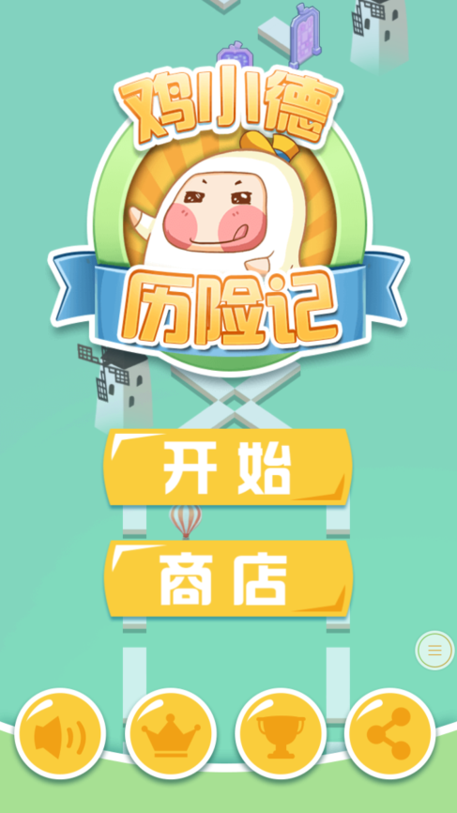
logo
开始
分享
商店
 |  | 开始界面分享由图标修改为文字“分享”；
 |  | 设置每日分享奖励任务，在玩家未完成时，以气泡之类的形式提示玩家去完成；

每日分享奖励XXX金币

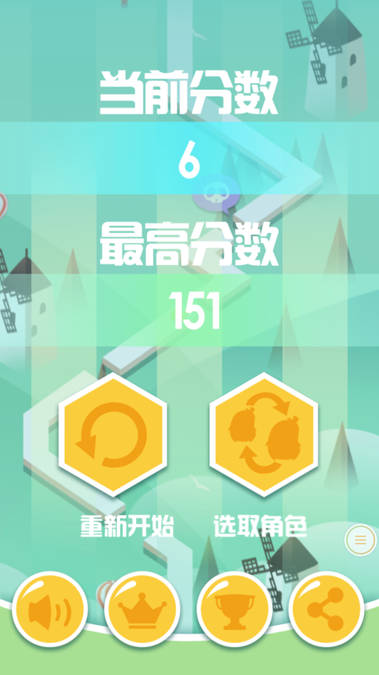
当前分数
最高分数
重新开始 求助 选取角色
6
151
 |  | 结算界面的分享由图标修改为文字“求助”；
 |  | 以气泡之类的形式提示玩家去邀请好友，本局获赠免费的咖啡；

向好友求助，获得额外的生命

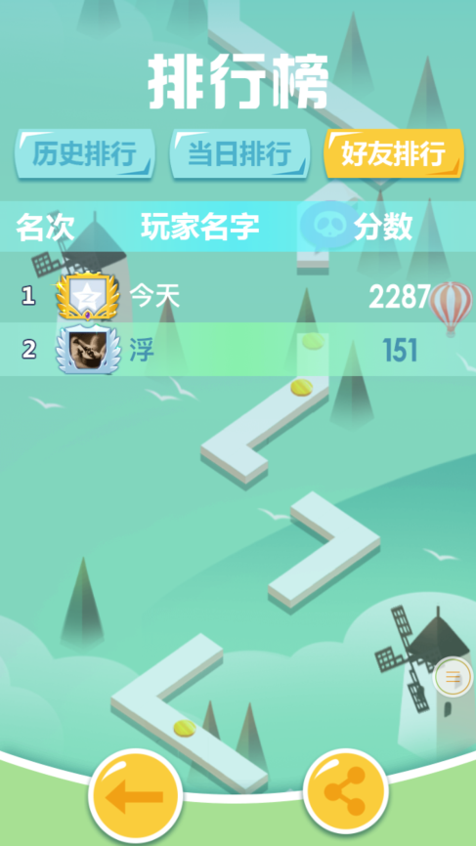
排行榜
名次 玩家名字 分数
好友排行
当日排行
历史排行
 |  | 排行榜界面分享由图标修改为文字“炫耀”；
 |  | 好友排行放到排行榜界面的第一个Tab页签；
 |  | 把返回按钮放小，放一边，重点突出炫耀按钮；

告诉好友你取得的成就吧

炫耀一下

名字
成绩
头像
炫耀一下
告诉好友你取得的成就吧
 |  | 结算分数时，如果本人分数超过一名好友，弹出本界面；
 |  | 有动画表现体现出自己的分数超过了一名好友；
 |  | 如果在好友群中达到前三的排名，还可以考虑添加镶边（金银铜）的动画；

